상품제안서
제작형 쇼핑백 (소) | 상품코드: S18919

 |  |  |  |  |  |  | 02-713-8555 | www.synergygift.co.kr
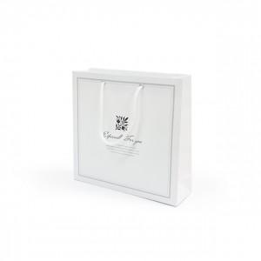 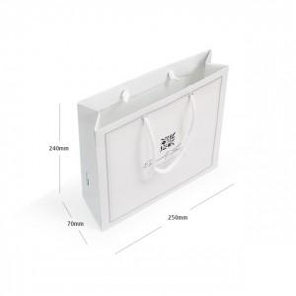

【상세/제작정보】 | 원하시는 디자인 사이즈 재질로 제작가능한 쇼핑백!

【인쇄/포장옵션】 | 풀칼라 / 포장불가능

【공급단가】 | 수량 | 500~ | 1,000~ | 2,000~ | 3,000~ | 5,000~
*VAT별도 | 단가 | 1,150원 | 720원 | 700원 | 670원 | 640원

【상품 URL】 | https://www.synergygift.co.kr:443/src/goods_detail.php?gdno=16003

